Chi tiết địa chất
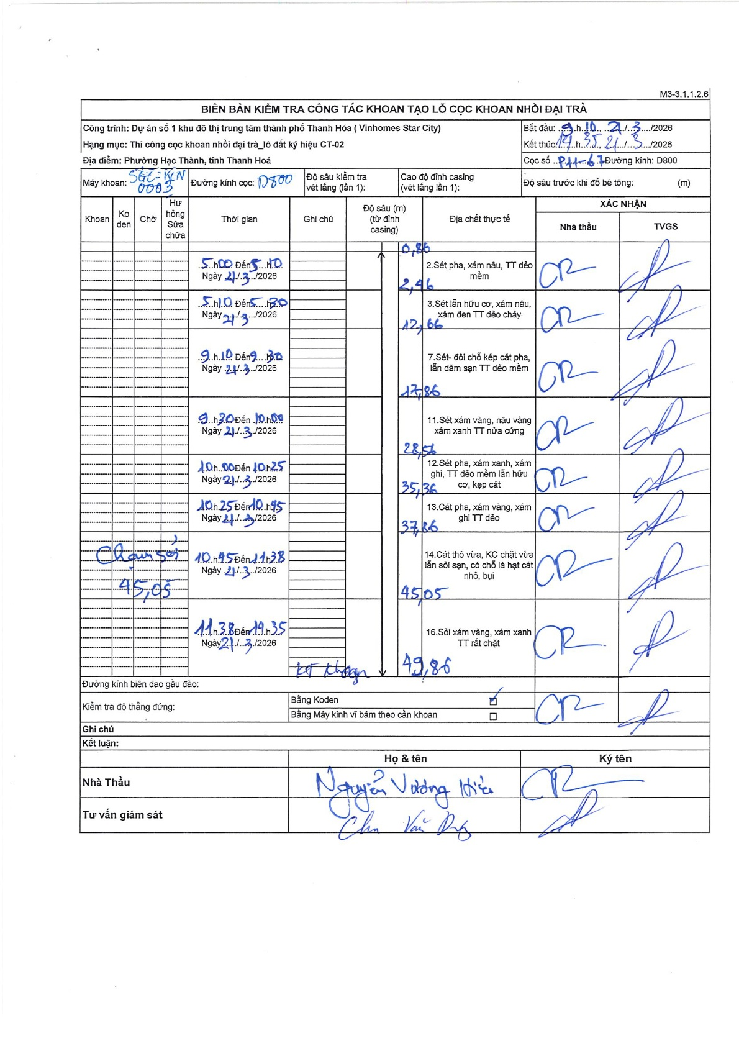
Dự án | Star City Thanh Hóa
Hạng mục | Thi công cọc khoan nhồi, tường vây cho các hạng mục_Lô CT-02
Tên bộ phận | Phường Hạc Thành, Tỉnh Thanh Hoá
Số hiệu cọc | P11-67
Tên Máy khoan | SGC-KCN0003
Đường kính | D800
Bắt đầu thi công | 09:10 21/03/2026
Kết thúc thi công | 14:35 21/03/2026

Địa chất TT | Đường kính | Mô tả lớp thiết kế | Từ (h) | Đến (h) | Cao độ từ | Cao độ đến | T.Gian (h) | Dài (m) | V (m/h) | Ghi chú
1 | D800 | Sét pha, xám nâu, TT dẻo mềm | 09:10 21/03/2026 | 09:10 21/03/2026 | -0.86 | -2.46 | 0.5 | 1.6 | 3.2 | Chiều dài tính từ mặt đất tự nhiên (độ sâu 0.86m từ đỉnh casing)
2 | D800 | Sét lẫn hữu cơ, xám nâu, xám đen TT dẻo chảy | 09:10 21/03/2026 | 09:10 21/03/2026 | -2.46 | -12.66 | 0.5 | 10.2 | 20.4
3 | D800 | Sét- đôi chỗ kẹp cát pha, lẫn dăm sạn TT dẻo mềm | 09:10 21/03/2026 | 09:30 21/03/2026 | -12.66 | -17.86 | 0.33 | 5.2 | 15.6
4 | D800 | Sét xám vàng, nâu vàng xám xanh TT nửa cứng | 09:30 21/03/2026 | 10:00 21/03/2026 | -17.86 | -28.56 | 0.5 | 10.7 | 21.4
5 | D800 | Sét pha, xám xanh, xám ghi, TT dẻo mềm lẫn hữu cơ, kẹp cát | 10:00 21/03/2026 | 10:25 21/03/2026 | -28.56 | -35.36 | 0.42 | 6.8 | 16.32
6 | D800 | Cát pha, xám vàng, xám ghi TT dẻo | 10:25 21/03/2026 | 10:45 21/03/2026 | -35.36 | -37.86 | 0.33 | 2.5 | 7.5
7 | D800 | Cát thô vừa, KC chặt vừa lẫn sỏi sạn, có chỗ là hạt cát nhỏ, bụi | 10:45 21/03/2026 | 11:38 21/03/2026 | -37.86 | -45.05 | 0.88 | 7.19 | 8.14 | Có ghi chú thay sỏi 45.05
8 | D800 | Sỏi xám vàng, xám xanh TT rất chặt | 11:38 21/03/2026 | 14:35 21/03/2026 | -45.05 | -49.86 | 2.95 | 4.81 | 1.63 | Kết thúc khoan

ẢNH BIÊN BẢN GỐC

